フォーム説明
フォームによる申込の流れ
 | 申込書(Excel)をドラッグ＆ドロップする作業がありますので、パソコンによる操作を推奨します。
０．Googleアカウントの作成
 | 所属校のGoogleアカウントが使用できない場合は、以下のURLより、Googleアカウントを作成して
 | から、入力・送信をお願いします。 | ※横浜市立高校のアカウントは使用できません。
 | Googleアカウントの作成(https://www.google.com/intl/ja/account/about/)

１．申込用紙(Excel)を入力・作成し、保存先フォルダーを開いておく
 | ファイル名：◯◯◯◯高校学年別申込
２．フォームの申込
 | ①必須項目を入力・選択（1/3ページ）
 | 学校名、申込(顧問)名、連絡先等の必須項目を入力し、「男子を申し込む①」
 | または「男子をスキップする（②女子へ）」のいずれかを選択して1/3ページから
 | 「次へ」進む。

 | ②男女学年別申し込み人数の選択（2/3～3/3ページ）
 | 申込用紙のとおりに各種目のエントリー人数を、漏れなく選択してください。
 | 申込用紙を『ファイルを追加』をクリックする。
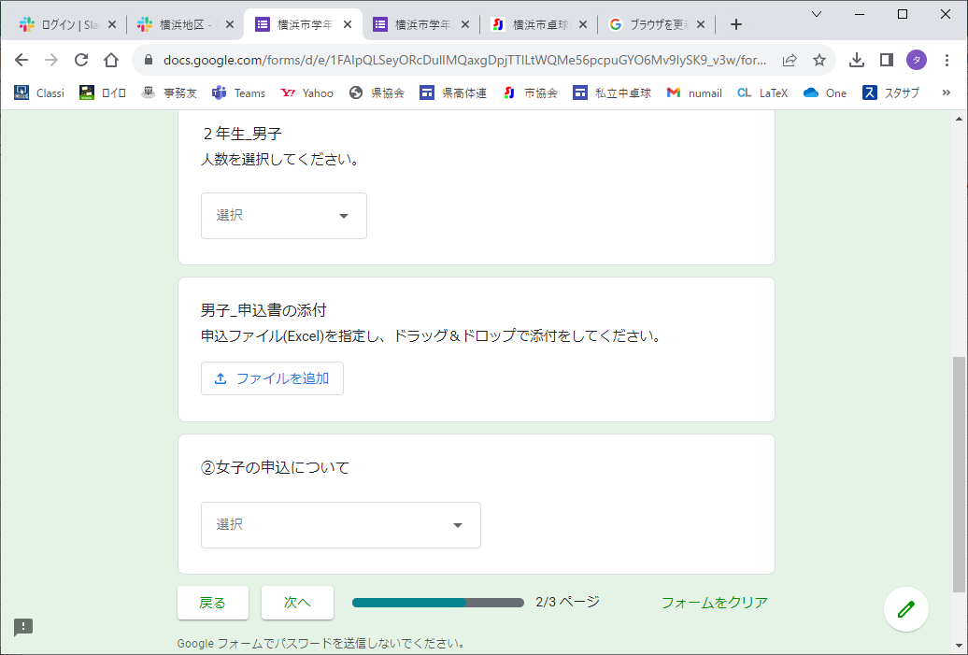

 | ③申込用紙(Excel)の送信（2/3～3/3ページ）
 | 「ファイルの挿入」に画面で『申込書(Excel)をドラッグ＆ドロップ』して「次へ」進む。

 | 男女とも申込のある学校の場合は②③の手順を繰り返してください。
 | 3/3ページまで入力と申込用紙ファイルのドロップが済んだら「送信」する。

